summary
Team | Win as Pacman | Average Pacman Steps | Win as Ghost | Average Ghost Steps | Total Win | Pacman - Ghost | Rank | Comment
0 | 15 | 9.67 | 2 | 23.93 | 17 | -14.27 | 1
2 | 15 | 19.27 | 0 | 10.67 | 15 | 8.60 | 13
3 | 13 | 8.53 | 0 | 11.13 | 13 | -2.60 | 15
4 | 15 | 10.13 | 0 | 9.67 | 15 | 0.47 | 10
5 | 15 | 12.13 | 0 | 7.00 | 15 | 5.13 | 11
6 | 15 | 9.87 | 0 | 11.67 | 15 | -1.80 | 7
7 | 15 | 10.00 | 0 | 11.80 | 15 | -1.80 | 7
8 | 15 | 9.87 | 1 | 11.40 | 16 | -1.53 | 5
9 | 15 | 9.93 | 0 | 12.13 | 15 | -2.20 | 6
10 | 15 | 12.87 | 0 | 7.53 | 15 | 5.33 | 12
11 | 11 | 62.80 | 0 | 11.40 | 11 | 51.40 | 16
12 | 15 | 9.87 | 1 | 11.67 | 16 | -1.80 | 4
13 | 15 | 9.80 | 2 | 23.93 | 17 | -14.13 | 2
14 | 15 | 11.67 | 0 | 12.13 | 15 | -0.47 | 9
15 | 13 | 9.13 | 1 | 24.33 | 14 | -15.20 | 14
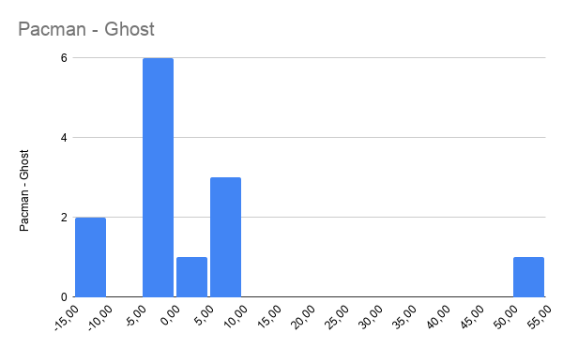
16 | 15 | 9.53 | 1 | 24.67 | 16 | -15.13 | 3

